Лист1
Название команды | Команда | Описание | Вопросы | Ответ | Особенности | Важные снимки
Дата-время | date | Выводит время и дату
Календарь | cal | Выводит календарь
Место на диске | df | Можно увидеть свободное место на диске
Место в оперативке | free | Можно увидеть свободное место в оперативнорй памяти
Завершение сеанса | exit | Завершение сеанса работы с терминалом
Текущий каталог | pwd | Выводит название текущего каталога
Переход в др. каталог | cd | Выполняет переход в другой каталог (cd /usr/bin) | Абсолютный путь, Относительный,Родительский каталог по отношению к рабочему. стр. 43-44 | При старте если указывает путь cd 11/22/33/44 без точки. Если надо погрузиться глуюже то узнаем какие файлы есть в папке 44 с помощью команды 'ls' и погружаемся cd ./55/66/77 и т.д. возращение на шаг назад '..' Если нужно вернуться в самое начало, пишем cd /
Список файлов в каталоге | ls или (ls -l выводит длинный формат "подробный") | Выводит список содержимых файлов в каталоге (ls или ls /"каталог" или ls ~ /"каталог" в данном случае выведет и домашний каталог и указаный ) |  |  | команда -параметры аргументы! Команда ls -lt выведет длинный формат ,где t отсортирует результат по времени изменения. ls -lt --reverse сделает фильтрацию ровно наоборот | 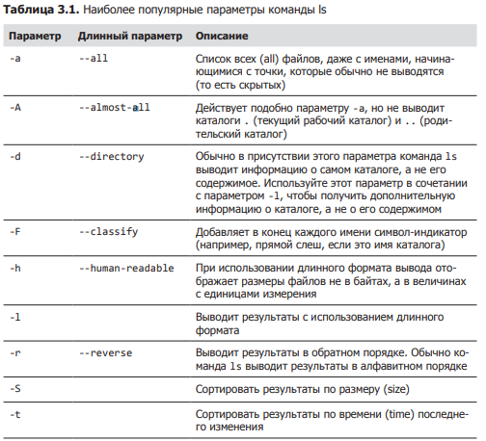 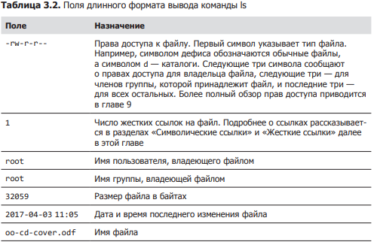
Тип файла | file | Определяет тип файла |  |  | Команда file выводит краткое описание содержимого файла. Например: file picture.jpg picture.jpg: JPEG image data, JFIF standard 1.01
Войти в файла | less | Выводит содержимое файла. Привер: less имя_файла |  |  | Чтобы выйти из программы less, нажмите клавишу Q . ВАЖНО ЕСЛИ НАРУШИЛИ РАБОТУ ОКНА ТЕРМИНАЛА НУЖНО ПРОПИСАТЬ RESET | 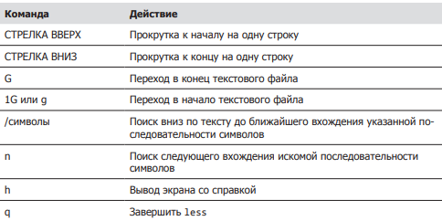
Просмотр файла | cat | Просмотреть текст в файле cat имя_файла
Обнвоить окно | reset |  | ЕСЛИ НАРУШИЛИ РАБОТУ ОКНА ТЕРМИНАЛА НУЖНО ПРОПИСАТЬ RESET
ПУТЕШЕСТВИЕ |  | 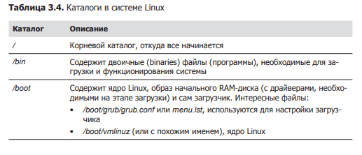 |  | 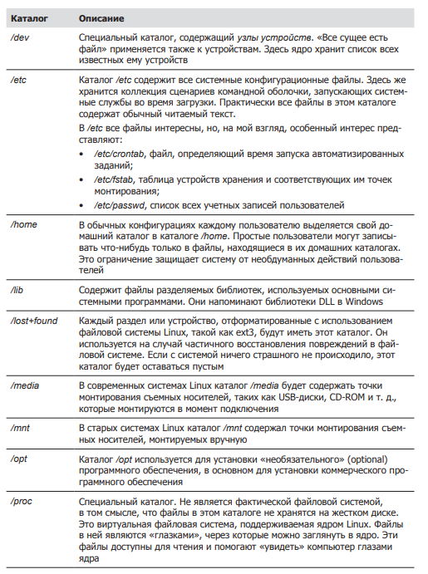 | 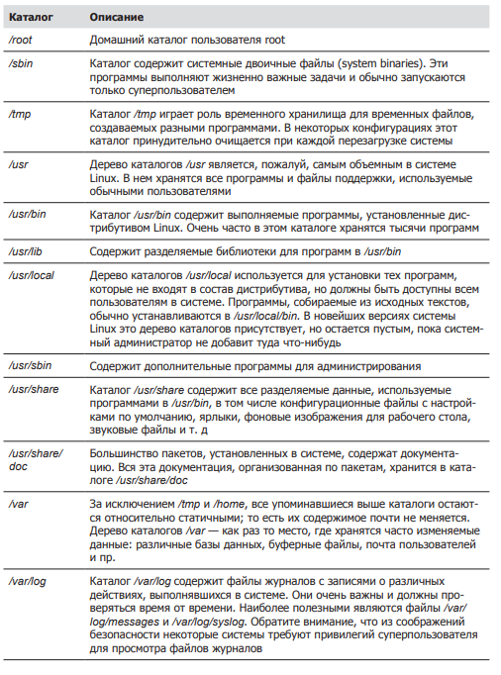
Копирование файла | cp | копирует файлы и каталоги |  |  | 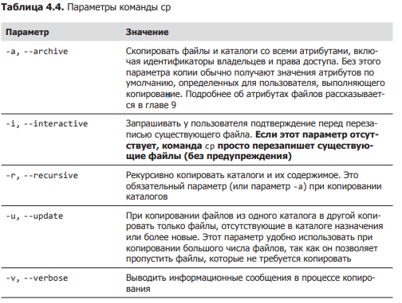 | 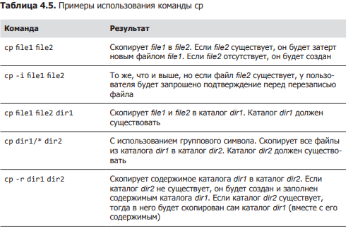
перемещает/переименовывает | mv | перемещает/переименовывает файлы и каталоги; |  |  | 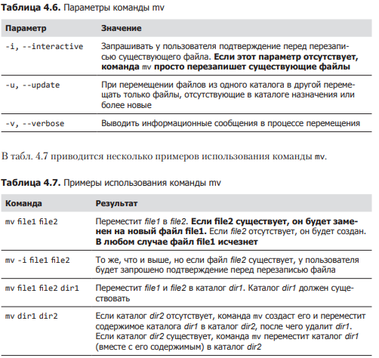 Если пишем mv file1 file 2 то произойдёт перименовывание в том случае если в репозитории нету file2, а если написать mv file1 home/file2 то произойдёт пермещение т.к. указан путь.
Создать каталог | mkdir | Создаёт каталоги
Создание ссылок | ln | Создаёт жесткие и символические ссылки In -s
Удаление | rm -r | Удаляет дериктории или файлы
Создание файла | touch | Создаёт фаил с разным расширением
установка файла | pkg или apt | установка программ | Пример установка приложения телеграм | 1. sudo add-repository ppa:atareao/telegram 2. sudo apt update 3. sudo apt (-y) install telegram
Описание команды | whatis ** | описывает что делает команда |  | Аналог man
Открытие и редактирвоание файла | nano | открывает фаил и редактирует |  |  | аналог GEDIT более старый , есть везде. PICO,VIM
От прав администратора | sudo | запускает действие от прав администратора
удаление программы | apt remove | Позволяет удалять приложение, рекомендуется использовать вместе с sudo
Переход между пользователями | sudo su или sudo (имя пользователя) | к админу 1 вариант к другому 2-ой
изменение прав доступа к файлу | sudo chown (группа пользователей: сам пользователь) имя файла | Позволяет изменять права доступа, обратить внимание на команду
поиск программы | apt policy имя программы | Позволяет искать данную программу в системе | открыть программу | просто прописать название например(firefox) | Если нужно токрыть программу в фоном режиме и продолжить работать с терминалом, в конце пишем firefox &
поиск файла | find . -type d(d папку или f фаил) -name(ищем по имени) "*.txt"(Не важно название, главное с расщирением txt) | Внимание на команду, использовать * почти как угодно
поиск фраз | greep (слово) имя файла | Позволяет искать похожие фразы или слова в данном файле
выключение системы | sudo shutdown -P(-P выключение, -r перезагрузка) время часы и минуты | позволяет выключить компьютер моментально или отложенно | ЗАКРЫТИЕ ПРОГРАММЫ ЧЕРЕЗ PKILL | pkill или xkill( появится крест и щёлкнуть на программу) Так же можно узнать ID программы написав pgrep "название программы"
диспетчер задач | top | запускает диспетчер задач что бы выйти ,надо нажать Q
отчёт по памяти | free лучше писать free -h | показывает сколько доступно памяти и сколько занято
заущенные программы | ps | показывает какие программы запущены
запущенные программый у всех пользователе | ps -aux | показывает совершенно все процессы у всех пользователей которые запущены |  |  | Можем найти конкретные процессы если дописать grep (ps -aux | grep (фраза )) p.s. Без скобок*
просмотр дерево файлов | tree | 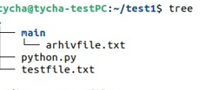
создание архива из папки | tar cf (название.tar) указать фаил | создаёт архив из папки , по типу ZIP только он не сжимает а позволяет сжать в будующем |  |  | Для ЛИНУКСА
просмотр архива | tar tf (название файла.tar) | Позволяет узнать что находится в архиве |  |  | Для ЛИНУКСА
разархивировать | tar xvf(название файла.tar) | Позволяет разархивировать тар файл |  |  | Для ЛИНУКСА
XZ сжатие папки .tar | xz | сжимает архивы в которых могут быть файлы и папки |  |  | Для ЛИНУКСА
разархивировать XZ | unxz название файла с расширением | даёт возможность разархивировать сжатый файл |  |  | Для ЛИНУКСА
Архивировать в GZIP, BZIP2 | gzip название файла с расширением | bzip2 тоже самое но лучше |  |  | Для ЛИНУКСА
разархивировать GZIP, BZIP2 | gunzip название файла с расширением | bunzip2 тоже самое но лучше |  |  | Для ЛИНУКСА
Архивация ZIP | zip -r (название будующего файла.ZIP) имя файла или папки | ХУДШИЙ АРХИВАТОР |  |  | для ВИНДОВСА
Разархивировать ZIP | unzip (название файла) |  |  |  | для ВИНДОВСА
скачать фаил из интернета | wget (url адрес)
утсановка программы | sudo dpkg -i(-i означает инсталл) название
запуск программы | google-chrome | например google-chrome | просто прописать название программы до версии
пинг | ping сайт | отслеживает пинг с сайтом, что бы выйти ctrl+c
пинг ограниченное количество | ping -c 10 сайт | пропингует сайт нужное колличество раз
проверка айпиадресов | host сайт | проверяет сам адрес, ipV6 и домены
проверка соединений на данный момент | netstat или netstat | unix | netstat | unix В таком случае даёт все соединеения свзяанные с unix
узнать инф. Нашего пк по сети | ifconfig | аналог ip addr show
информация по роутеры | rout
подключение к web серверу ssh | ssh | Для начала необходимо его установить командой sudo apt install openshh-server
открыть порт | sudo ufw allow 22 | allow отзначает разрешить ,а 22 это порт
просмотр всех пользователей | w
создание bash скрипта | nano bash_script-sh | Любое начало баш скрипта начинается с #!/bin/bash | Сам скрипт | результат
запуск скрипта bash | bash | всегда надо писать bash в начале . ДАЛЕЕ ПРИМЕРЫ | 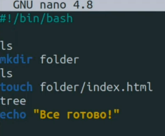 | 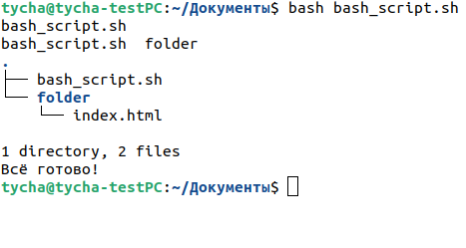

знакомтво с кодом |  |  | 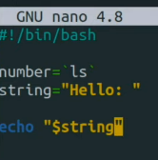 | Выведит на экран значение string, а именно hellо: ЗАМЕЧАНИЕ ,КОМАНДЫ ПИШУТСЯ В `` ТИЛЬДЕ | $0 хранит в себе название системы
сложение с синтаксисом баш | название=$((a+b)) |  | 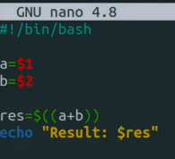 |  | Чтобы спросить у человека параметр, нужно указывать $1 $2 $3 и т.д. Любые действия выполняются в скобках $((…....)). Далее выводим командой echo "Результат: $res" _____ЕСЛИ НЕ УКАЗАТЬ ПАРАМЕТРЫ ПОСЛЕ ВЫПОЛНЕНИЯ КОМАНДЫ ТО ВЫПОЛНИТСЯ С 0
запросить переменную у пользователя | read -p "Чило:" название перменной
Условия | if elif else | Закрытие fi | 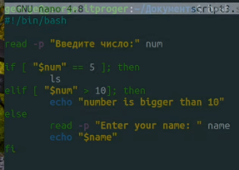 |  | ; then ОБЯЗАТЕЛЬНО ЗАКРЫТИЕ СТРОКИ УСЛОВИЯ.
Цыклы FOR |  |  |  | 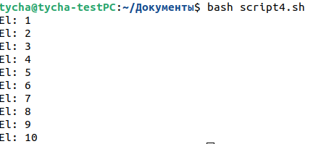 | Внимание на пробелы, ЗАКРЫТИЕ СТРОКИ do
Цыклы while |  |  |  |  | (-lt меньше , -gt больше)
функции |  | 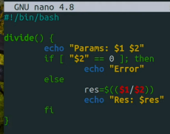 внизу дописал DIVIDE 10 2 и DIVIDE 10 0
УТИЛИТЫ | СЕТЕВЫЕ
Установленное оборудование | sudo apt install lshw | Покажет какое оборудование устновлено на пк | запуск sudo lshw -class network , красным конкретное устройство
Пинг | ping www.*****.ru(com и т.д.) | остановка ctrl+c | Пропингует сайт
Сведенья о маршрутизаторах | traceroute www.******.com | остановка ctrl+c | traceroute даёт сведенья об ip адресах маршрутизаторов через которые проходят данные от моей системы до конечной |  | Если есть звёздочки, то можно сделать так же но с -I (traceroute -I www.******.com) "I с большой" Так же можем посмотреть через какой IP провайдер осуществляет доступ к лобальной сети | 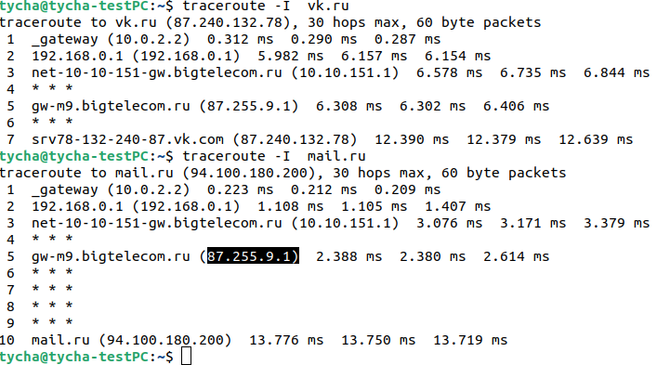
Общая информация о сети | ifconfig ,Аналог ip l или лучше ip a | 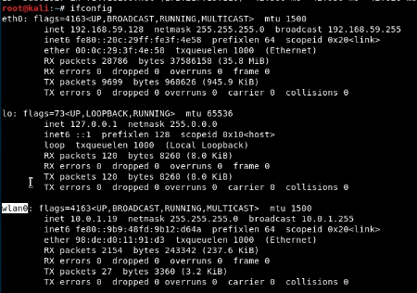 |  |  | eth0 (enp0s3) - проводное соединение lo - петлявой интерфейс(используется для диагностики самим ПК) wlan0 - безпроводная связь. Важно Названия будут немного изменены в зависимости от самого линукса | Если в подключении написано RUNNING - подключение активно и пропускает трафик, BROADCAST - широковещательное соединение , INET - это ip адрес протакола ipvs4, NETMASK - маска подсети, INET6 - это ip адрес протакола ipvs6, ETHER - адрес сетевой карты
Таблица маршрутизации | ip rout show |  |  |  | default via 10.0.1.1 - ip адрес машег маршрутизатора, link src 10.0.1.19 - нашь IP, 10.0.1.0/24 - наша подсеть
Отключение и включение интернета | ip link set (название подключения из п.72) down или up (Отключить или включить) | Проверить можно командой п.72
сменить IP | ifconfig (или ip п.72) (название подключения п.72) wlan0 10.0.1.100(или любой другой) | Так же можно изменить любой сетевой параметр маску и тд
смена мак адреса сетевой карты если решили похулиганить.Заметание следов |  | Сначала отключаем сетевой адаптер п.74, далее ifconfig wlan0(название подключения) hw ether(название макадреса) 92:de:d1:10:92:d7(От болды) | можно проверить п.72
Контроль за состоянием сети | netstat | п.52 | Данный счётчика трафика netstat -i |  |  | RX-OK -это общее количество пакетов получных интерфейсом, TX-OK - это пакеты пропущенные через интерфейс с момента активации, ERR-ошибки,главное что бы не больше 5%(иначе говорит о проблеме соединения или сетевой картой)
GIT-HUB |  | шпаркалки | https://agladky.ru/blog/git-cheat-sheet/
установка GIT | sudo apt-get install git |  | создание репозитория на гите через сайт
создание нового репозитория git | git init | это первая команда которую необходимо запустить при запуске нового проекта
сохранение git | git add (.) |  | делает все файлы готовымит для комита |  | git add [файл] - (можно без скобок)конкретный файл, git add '*.txt' - все файлы с расширением .txt,
проверка статуса git | git status | проверяет все файлы готовымит для комита
комитим файл с коментарием | git commit -m 'добавили фаил index1.php' | добавляет коммит и -m добавляет коментарий
добавить сылку куда загружать файл | git remote add origin (ссылка на репозиторий в гите)
добавление user.name и user.email | git config --global user.name "Ivan" | git config --global user.email "neromail08@mail.ru" | name установит имя которое будет прикреплено к коммиту | email установит емаил который будет прикреплён к комиту
обновлять ветку с таким же именем что и локальная при изменениях | git config --global push.default simple
Запушить текущую ветку в удалённую ветку | git push | запушить афйл в новую ветку | git push --set-upstream origin (имя новой ветки)
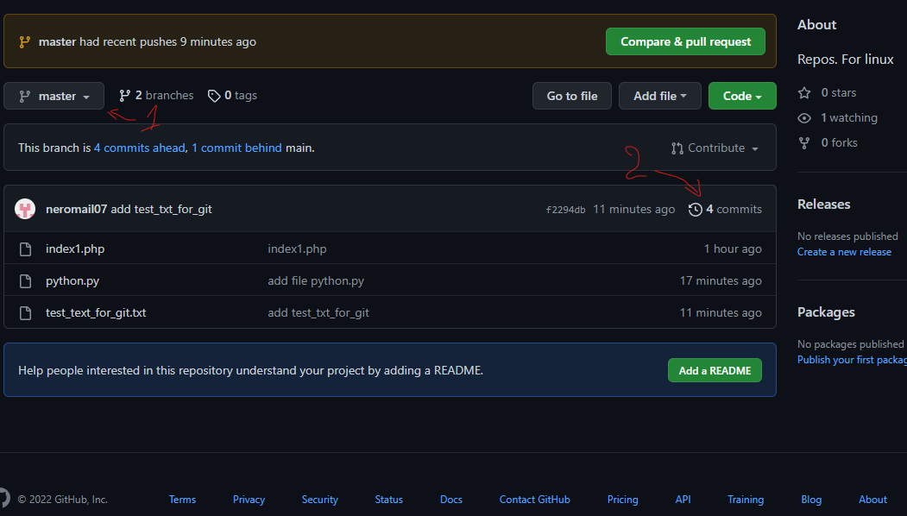
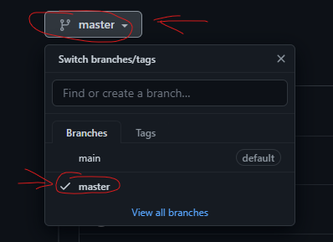
переместиться в комите по времени | git chekout | Необходимо скопировать номер комита(Хеш) с гит хаба |  | Например если зайти в репозиторий с комитами и просмотреть все комиты , далее скопировать номер комита и прописав команду git chekout f2294db4fe6b649b76a7f4485c28961d89bd9172 получим состояние работы на момент создания или редактирования данного файла который выбрали | вернуться обратно можно командой git checout master(название ветки) | проще говоря перемещение в времени по работе с репозиторием

переместить на текущее состояние | git checout master | внимание на п.88
если потерялись в пространстве | git branch | Показывает в какой ветке мы находимся. На данный момент обучения создана одна ветка (master) |  |  | Если мы до этого переходили на какой то другой коммит и введём команду git branch, то увидим что находимся под конкретным комитом в ветке масте.
откатить изменение файла если добавили через git add но не загрузили на git_hub | git stash | Если мы отредактировали файл и добавили его в комит но не загрузили, то возможно откатить изменения файла на данном этапе |  |  | Важно откатятся все изменения которые будут указаны в git status
Учёба-тесты с гитом | 3-ий комит , тест залива
Порядок залива обновлённых файлов с использованием комита в уже созданном репозитории | 1.git add . Или название файла - по необходимости | 2.git commit -m 'коментарий' | 3. git push origin (назвение ветки)
Что бы добавлятьи прсомотривать | git remote add origin (ссылка на репозиторий в гите) п.84 | git remote -v
создание ветки | git branch (название ветки)
перекулючение между ветками | git checkout имя ветки
как создать репозиторий в гите с 2-мя ветками | 1.создаём репозиторий на гите с галочкой readme | 2. создаём 1-ую папку локально и прописываем git init п.80 | 3.git remote add (origin это имя ХУЙ ЗНАЕТ ЧТО) (ссылка на репозиторий в гите) куда будут загружаться файлы | 4.добавляем файлы через git add 5.git commit -m "коментарий" 6.создать ветку git branch (название) | 7. переключиться на ветку git checkout(название) 8. git push --set-upstream origin (название ветки) | ВАЖНО ОБНОВЛЯТЬ ФАЙЛЫ ПРОЧТО ТЧЕРЕЗ git push
получения файлов GIT с другого пк | 1. git clone (ссылку на репозиторий) | 2. git checkout (название ветки) далее обновить папку и всё появится
Теория
1.Знание загрузки компьютера | Bios | Входи в биос происходит посредством нажатий клавишь f2,f4,f10,delete и на некоторых моделях ноутбука fn+f2
 | uefi | Вход производится так же как в биос но сама система Uefi является более новой, позволяет работать с более высоким объемом дисков, быстрее и более надёжна, так же обладает графическим оформлением.
2.Знание файловой системы fat(13/32/vFat) | Файловая система необходима для записи и считываю данных с дисков, fat16 имеет свойство считыавания файла размером не более 2 гб, а вот fat32 уже 4 гб, vfat это расширение появилось с выходом виндовс 95 и дала возможность использовать длинные имена
 | 2.1 Понятие партиция | Партиция - это раздел на диске, а именно часть диска с долговременной памятью
 | 2.2 Понятие кластер | Например кластер серверов, это несколько объеденёных серверов в одну сеть локально и обрабатывающие одинаковые данные как единое целое.
 | 2.3 Понятие файл | Файл это обьект взаимодействия с программой или операционной системой
 | 2.4 понятие папка (каталог) | Это объект файловой системы который позволяет структурировать работу в ОС, так же может хранить как файлы так и другие папки
 | 2.5 Назвать колличество основных партиций | на виндовс 1, а на линукс системах 4. при создании партиции создаётся 9 разделов, 1,2,3 являются основными,4-ый основной но используется для хранения информации с5-ого по 9-ый | Создаются командой mkfs (mke2fs,mkreiserfs) далее можно просмотреть разделы командой fdisk 'fdisk/dev/hda' или 'fdisk/dev/sda' далее (p)
 | 2.6 Что такое расширенная партиция | Это первичный раздел который не содержит собственной файловой системы но содержит другие логические разделы
 | 2.7 Дать значение предельных лимитов партиции по объему байт | На одну партицию максимально возможно таблица разделов MBR 2тб (2 199 023 255 552) |  | https://unix.stackexchange.com/questions/33555/what-is-the-max-partition-supported-in-linux
 | 2.8 Рассчитать занимаемый объем на диске объемом 2Тб для 10 файлов по 1 байту при условии диск пустой файловая система fat32, одна партиция | Для начала необходимо узнать размер кластера и далее посчитать. Ответ будет 320кбайт
3.Сети
 | 3.1 Модель OSI | 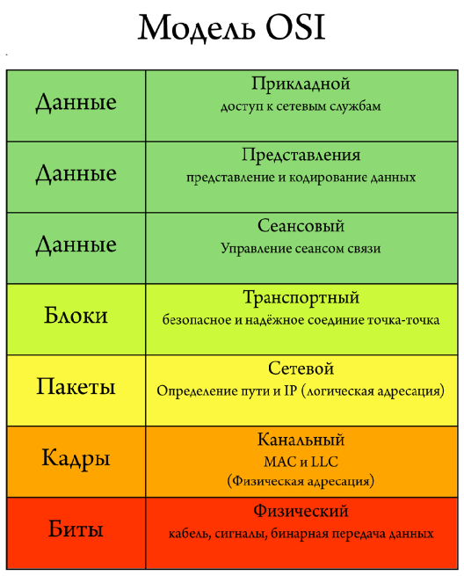
 | 3.2 Определение понятия MAC адрес | Mac адрес это имя сетевого оборудования устрйоства которое присваивается ещё на заводе и имеет 48 символов в виде убкв и цифр (Мак адрес возможно изменить через консоль)
 | 3.3 Определение IP | ip имя позволяющее передавать информацию по сети как локальной так и внешней. Так же он содержит информацию о местоположении устройства и обеспечивает его доступность для связи. Имеет набор из 4 чисел в дапозоне до 255.255.255.255
 | 3.4 Чем отличается канальный уровень от сетевого | Канальный урвоень является вторым ,на этом уровне osi работают комутаторы и их задача передать сформированные кадры от одного устройства к другому используя в качестве адреса только физические MAC адреса,а сетевой уровень является 3-им и в него включён уже маршрутизатор который в свою очередь получают MAC адрес от комутатора и занимается построения маршрута с учётом всех неполадок сети. На этом уровне используется arp протокол с помощью которого 64 битные MAC адреса приобразуются в 32 битные IP адреса |  | https://selectel.ru/blog/osi-for-beginners/
 | 3.5 Определение понятия ARP | Это протокол связи используемый для обноружения адреса канального уровня модели OSI, а именно MAC адреса, обычно по ipv4
 | 3.6 Что такое комутатор | Комутатор это прибор объединяет несколько устрйоств в одну сеть по средством своего подключения для обмена данных. Подключать возможно компьютеры ,ноутбуки сервера или другие комутаторы
 | 3.7 Что такое маршрутизатор | Это сетевое устрйоство которое подключается между локальной сетью и интернетом | Маршрутизатор так же имеет возможности защиты самой локальной сети из вне ,раздаёт Ip ,шифрует трафик, и так же может ограничивать доступ пользователей локальной сетив интернет
 | 3.8 сколько дефол-гетвеев может быть на одной ОС ? | Гетвей это сетевой шлюз. Является аппаратным или програмным обеспеченье для сопряжения работы компьютерной сети. Может быть столько, сколько подсетей назначено | Сетевой шлюз - это точка которая служит выходом в другую сеть.
 | 3.9 Что такое таблица маршрутизации и дефолт гетвеи ? | Таблица маршрутизации пердставляет собой таблицу состоящую из сетевых маршрутов для более быстрого и надёжного подключения | Дефолт сетевой шлюз (Гетвей) - Является аппаратным или програмным обеспеченье для сопряжения работы компьютерной сети.
 | 3.10. Объяснить, как компьютер из сети 192.168.1.100 может «увидеть» компьютер в сети 192.168.2.100 при условии, что они подключены к одному коммутатору. | для передачи данных от 192.168.1.100 до 192.168.2.100 устройства используют MAC адреса, (Для такой передачи устройства должны иметь одну маску) , а нам МАС не известен, только ip, тут то как раз нужен протокол ARP. ARP состоит из двух частей. Первая – определяет физический адрес при посылке пакета, вторая – отвечает на запросы других станций. Пример ARP-таблицы. 192.168.1.1 08:10:29:00:2F:C3 192.168.1.2 08:30:39:00:2F:C4 Слева – IP-адреса, справа – MAC-адреса. Прежде, чем подключиться к одному из устройств, IP-протокол проверяет, есть ли в его ARP-таблице запись о соответствующем устройстве. Если такая запись имеется, то происходит непосредственно подключение и передача пакетов. Если же нет, то посылается широковещательный ARP-запрос, который выясняет, какому из устройств принадлежит IP-адрес. Идентифицировав себя, устройство посылает в ответ свой MAC-адрес, а в ARP-таблицу отправителя заносится соответствующая запись.
4. UNIX/Linux
 | 4.1 Что такое GRUB | Это первая программа которая запускает при включение компьютера, она загружает ядро процесора которое в свою очередь запускает остальные части операциолнной системы
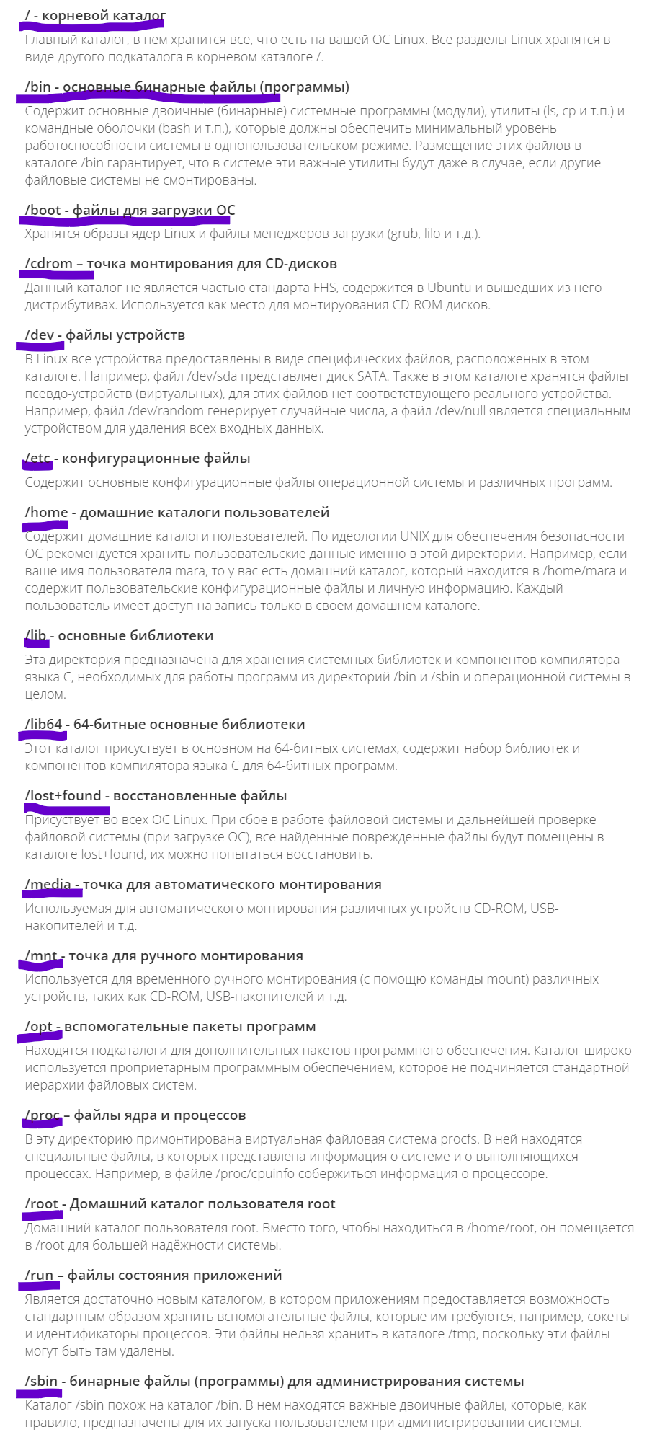
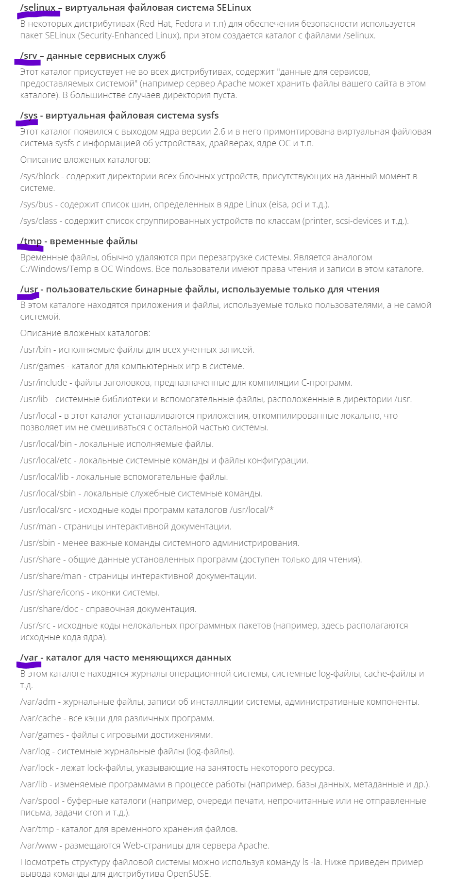
 | 4.2 Использование GRUB Recue, команды | консоль grub находится по пути /boot/grub. Так же необходимо подгрузить не достающие модули, после чего можно спокойно работать grub. Ls - просмотр файлов и тд . Загрузка модулей - (insmod ext2) (insmod normal) normal | команды: dump - очистка памяти,exit, boot,cat,chain,help insmod, linux,ls,multiboot,normal,set,unset
 | 4.3 основные команды для работы с каталогами и файлами | Ls, cd, mkdir, cat, rm, mv, cp
 | 4.4 способы запуска программ | программа запускается если прописать её название, иногда добавляют параметр, но на некоторых ОС, некоторые программы можно запустить только прописав путь к файла и далее название. Запуск программы в фоне осуществляется так, название программы &. Скрипты запускаеются несколько иначе, для начала необходимо указать название программы которая откроет файл с нужным расширением, например, python3 python.py, bash testfile.sh. и так далее. Некоторые программы требуют запуск от имени администратора, для этого используем команду sudo
 | 4.5 консольные редакторы Текса | ano, vi, Joe, medit
 | 4.6 назначение каталогов в Unix и Linux системах | В файловой системе находится множество каталогов которые хронят различную информацию | / - корневой каталог, /bin - основные бинарные файлы (программы),/boot - файлы для загрузки ОС и тд ,смотри скрины
 | 4.7 где и как посмотреть отчёты о работе системы | 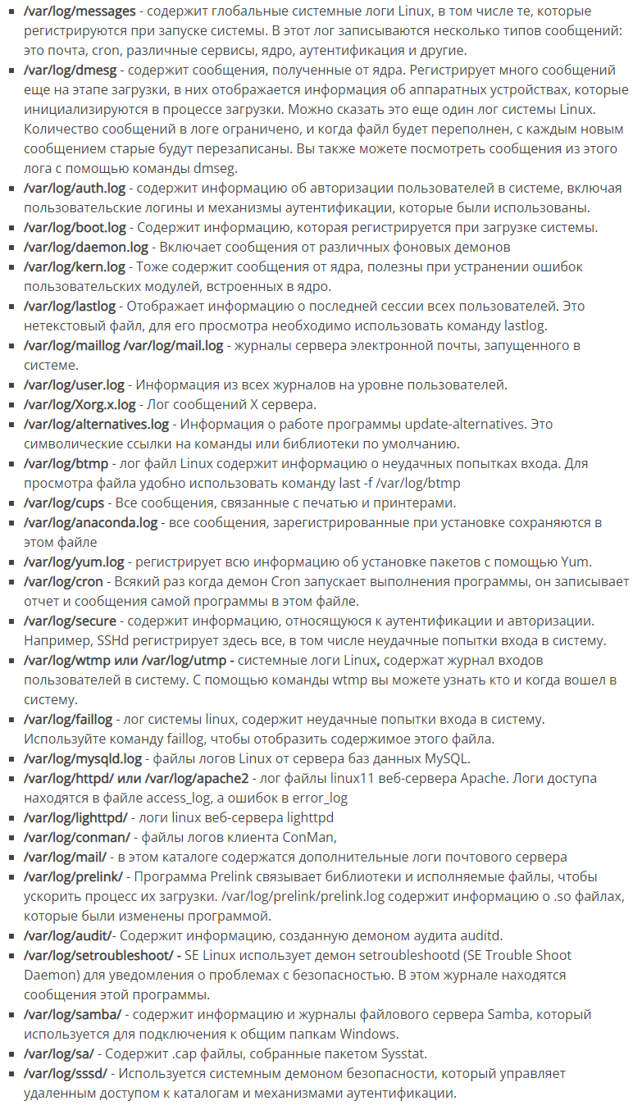 посмотреть можно в логах, логи находятся по пути /var/log. (лог - Dpkg.log только в системах дебиан.) Просмотр логов можно проводить с помощью текстовых редакторов.

 | 4.8 Как установить необходимый пакет для Ubuntu или CentOS | пакеты устанавливаются с помощью yum например sudo yum install название пакета. | 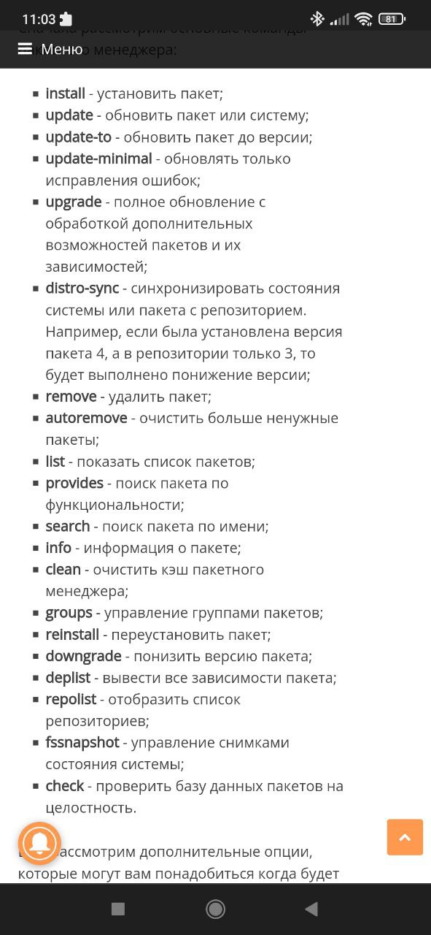
5. Виндовс и другие продукты решения майкрософт
 | 5.1 Служба каталогов Active Directory, возможности, применение. | Это служба каталогов разработанная виндовс для управления доменной сетью. Её возможности заключаются в создании единой сети , централизованном управлении и администрировании с использованием групповой политики.
 | 5.2 Логирование событий в Windows – по умолчанию | Физически Журнал событий представляет собой набор файлов в формате EVTX, хранящихся в системной папке SystemRoot/System32/Winevt/Logs. Просмотреть можно их через eventvwreventvwr приложение. Так же открыть сам журнал можно командой в терминале (win+r) eventvwr.msc. с левой стороны будут 3 журнала но как правило используется виндовс журнал. | Windows 10 подробно записывает все события, в том числе ошибки. Просматривая сведения о них, можно найти причину сбоя.
 | 5.3 MS Exchange архитектура решения, как искать, удалять письма в ящиках, как смотреть логи отправки/получения. | это продукт для обмена сообщений. . Поиск Start-MailboxSearch "текст" На Powershel. | Для удаления пишем Get-Mailbox -resultsize unlimited | Search-Mailbox -SearchQuery ‘Subject:"happy new year"‘ -DeleteContent -confirm:$false - сначала находит данные письма ,после чего удаляем их командой | логи хранятся по адресу %ExchangeInstallPath%TransportRoles\Logs\MessageTracking | Поиск лучше осуществлятьс помощьюб команды Get-MessageTrackingLog консоли Exchange Management Shell. | https://winitpro.ru/index.php/2019/04/05/get-messagetrackinglog-exchange/
 | 5.4 Выдача прав доступа на папки, чем отличаются вкладки Безопасность и Доступ. | Вкалака «Безопасность» — это разрешения файловой системы (NTFS). Проверяется при любом доступе к файлу. | Вкладка «Доступ» — разрешения на доступ к сетевому ресурсу (корень диска по умолчанию доступен из сети администраторам). Проверяется при доступе к шаре (и всем папкам внутри неё). Разрешения NTFS при доступе по сети тоже учитываются. | Вкладка "Доступ" для доступа(совместного использования) по сети. Вкладка "Безопасность" права на NTFS раздел(т.е. как бы локальный доступ к папке).
6. Виртуализация
 | 6.1 Vmware Horizon архитектура решения, методы подключения к столам.

